2022年6月東日本小学生陸上Tｼｬﾂ
東日本大震災支援
2022(第11回)東日本都道県小学生陸上競技交流大会 北海道函館大会
兼第12回青函交流陸上競技大会 ・道南陸上競技大会

大会記念Ｔシャツのご案内

表記大会はコロナ禍によりこの2年間中止を余儀なくされましたが、
各都道県より復活の要望もあり、また少子化の中で陸上競技の普及・育成を重要且つ喫緊の課題として、
3年ぶりに復活開催することにしました。

今大会の開催にあたり、復活する大会を記念するとともにまたその機運を盛り上げるため、
『大会記念Ｔシャツ』の販売を企画しています。
選手たちが今後の練習等でも使用できるとともに、収益の一部は大会の運営費用に充てることになっています。
是非この機会に、選手たちへ『大会記念Ｔシャツ』の購入ご案内をお願いいたします。
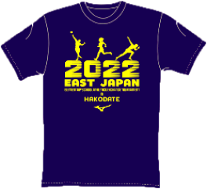
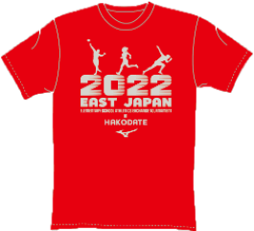
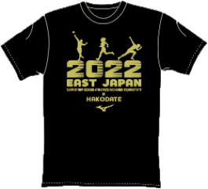
青シャツ
赤シャツ
黒シャツ

●価格 |  |  |  |  | ￥2,000（税込)

●お申し込み期日 |  |  |  |  | 7月18日(月)16:00まで
●お申し込み方法 |  |  |  |  | 注文書を道南陸上競技協会へメール【rikujo@msa.ncv.ne.jp】

●お支払い方法 |  |  |  |  | 大会参加料と同じ振り込み先
●お支払い期限 |  |  |  |  | 8月5日(金)
 |  |  |  |  | ※通信欄に『記念Ｔシャツ購入分』と『チーム名』を記載してください
●お引渡し方法 |  |  |  |  | 大会当日の受付時

●適合サイズ表 |  |  | カラー | 130 | 140 | 150 | XS | S | M | L | XL | 2XL
 |  |  | 後ろ丈 | 50 | 54 | 56.5 | 59.5 | 62.5 | 65.5 | 68.5 | 72.5 | 74.5
 |  |  | 胸回り | 76 | 80 | 84 | 88 | 94 | 100 | 106 | 112 | 120
 |  |  | 肩幅 | 36 | 38 | 40 | 42 | 44 | 46 | 48 | 50 | 53
 |  |  | 袖丈 | 16 | 17 | 18 | 19 | 20 | 21 | 22 | 23 | 25 | 素材:ポリエステル100%

 | チーム名 |  |  |  |  |  |  |  |  | 申込み
申 込 み |  |  |  |  |  |  |  |  |  | 責任者名 |  |  |  |  | 様
 | E-mail |  |  |  |  |  |  |  |  | 携帯番号

 |  | 130 | 140 | 150 | XS | S | M | L | XL | 2XL | 枚数計 |  |  | 合計
 | 青 |  |  |  |  |  |  |  |  |  | 0 | 枚 |  | 0
 | 赤 |  |  |  |  |  |  |  |  |  | 0 | 枚
 | 黒 |  |  |  |  |  |  |  |  |  | 0 | 枚 |  |  | 円
■ご発注はチーム毎にまとめて、大会参加申し込みと同様・同じアドレスに
この発注書を添付しE-mailにて【rikujo@msa.ncv.ne.jp】宛にご発注ください。※締切は7月18日(月)16:00まで
■代金もチーム毎にまとめて、大会参加料と同じ振り込み先に振り込みお願いします。
※振り込みは8月5日(金)まで。通信欄に『記念Ｔシャツ購入分』と『チーム名』を記載してください
■Ｔシャツは大会当日の受付時にお引き渡しします。

